Datos personales
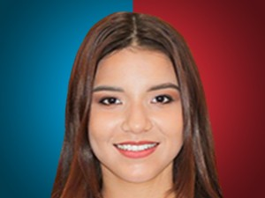

Nombres: | July Roxana
Apellidos: | Álvarez Loor
Facebook: | https://www.facebook.com/yuliroxanaa
Twitter: | @JulyAlvarezLoor
Descripción:

